상품제안서
[친환경 ] 크린랲 크린 장갑 50매 / 지퍼백 소 20매 택1 | 상품코드: F28756

 |  |  |  |  |  |  | 02-412-0044 | www.easy1.co.kr
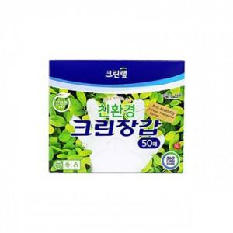

【상세/제작정보】 | 기본수량 미만 인쇄시 비용 추가. 스티커 제작및 부착 비용 별도 문의.

【인쇄/포장옵션】 | / 포장불가능

【공급단가】 | 수량 | 140~ | 280~ | 700~ | 1,000~ | 3,000~
*VAT별도 | 단가 | 2,830원 | 2,790원 | 2,720원 | 2,610원 | 2,500원

【상품 URL】 | https://easy1.co.kr:443/src/goods_detail.php?gdno=28756

